Raw_Data
Outpatient, Deaths, Microscopy/RDT results should include the same sectors (Public/Private/Community) as in the main form disaggregated by Admin 1 or 2(district). Please indicate in the drop-down list which sectors are included in these figures.
 |  |  |  |  |  |  |  |  |  |  | Public/Private/Community
Administrative Level 1 | Administrative Level 2 | Foci Information |  |  | Population | Outpatients |  | Deaths |  | Microscopy Results |  |  |  |  |  |  |  |  |  | RDT Results |  |  |  |  |  |  | Imported |  |  |  |  |  | Imported cases | Local transmission occurs in this admin unit? | Reporting complete- ness
 |  |  |  |  |  | (Includes cases from the Public/Private/Community ) |  |  |  | (Includes cases from the Public/Private/Community ) |  |  |  |  |  |  |  |  |  | (Includes cases from the Public/Private/Community ) |  |  |  |  |  |  | (Includes cases from the Public/Private/Community )
Use these three fields only for countries submitting Foci data otherwise countrie should complete Admin1 and Admin 2 (columns A & B) and ignore these
(Province, state, region, etc) Please provide this admin 1 level name for both Admin 1 and district level data | (District, municipality, township, etc) Please provide this admin name if this is district or equivalent level data | Name of foci | Longitude | Latitude |  | Total all causes | Total malaria cases (Both confirmed and clinically diagnosed cases) | Total all causes | Total malaria deaths (Both confirmed and clinically diagnosed cases) | Examined | Positive | P. falciparum | P. vivax | P. ovale | P.malariae | P.knowlesi | Mixed | Unknown species (speciation not done/recorded) | Other species (P.o, P.m, P.k) | Examined | Positive | P.falciaprum | P.vivax | Mixed | Unknown species (cannot be distinguished by RDT product used e.g RDT Pf-pan) | Other species (P.o, P.m, P.k) | P. falciparum | P. vivax | P. ovale | P. malariae | P. knowlesi | Mixed |  |  |  | ITNs/LLINs are used in this admin unit and have been distributed within the last 3 years | Number of ITN distributions (this reporting year) | IRS is used in this admin unit and has been conducted last year (at least 1 round) | Number of people protected by IRS (this reporting year) | Remarks
Central |  |  |  |  | 2,252,483 | 2,270,497 | 700,680 | 1,908 | 97 | 18,205 | 4,966 | 4,966 |  |  |  |  |  |  |  | 1,535,528 | 695,714 | 695,714 |  |  |  |  |  |  |  |  |  |  |  |  | > 90% | Yes | 72,513 | Yes | 962,405
Copperbelt |  |  |  |  | 2,757,539 | 3,664,261 | 1,098,925 | 6,329 | 100 | 201,955 | 40,896 | 40,896 |  |  |  |  |  |  |  | 2,274,381 | 1,058,029 | 1,058,029 |  |  |  |  |  |  |  |  |  |  |  |  | > 90% | Yes | 67,566 | Yes | 1,470,115
Eastern |  |  |  |  | 2,454,788 | 2,936,812 | 1,038,428 | 2,357 | 102 | 27,240 | 4,597 | 4,597 |  |  |  |  |  |  |  | 2,626,141 | 1,033,831 | 1,033,831 |  |  |  |  |  |  |  |  |  |  |  |  | > 90% | Yes | 165,070 | Yes | 1,873,940
Luapula |  |  |  |  | 1,514,011 | 1,805,833 | 1,173,875 | 1,582 | 360 | 29,338 | 22,983 | 22,983 |  |  |  |  |  |  |  | 1,778,899 | 940,888 | 940,888 |  |  |  |  |  |  |  |  |  |  |  |  | > 90% | Yes | 129,344 | Yes | 1,020,536
Lusaka |  |  |  |  | 3,079,964 | 2,392,741 | 66,190 | 5,310 | 32 | 63,382 | 2,490 | 2,490 |  |  |  |  |  |  |  | 425,230 | 273,704 | 273,704 |  |  |  |  |  |  |  |  |  |  |  |  | > 90% | Yes | 115,876 | Yes | 813,835
Muchinga |  |  |  |  | 918,296 | 985,995 | 586,765 | 806 | 72 | 12,049 | 5,204 | 5,204 |  |  |  |  |  |  |  | 957,406 | 581,561 | 581,561 |  |  |  |  |  |  |  |  |  |  |  |  | > 90% | Yes | 67,403 | Yes | 475,438
Northern |  |  |  |  | 1,618,412 | 1,584,080 | 847,030 | 1,256 | 239 | 12,446 | 2,940 | 2,940 |  |  |  |  |  |  |  | 1,261,902 | 844,090 | 844,090 |  |  |  |  |  |  |  |  |  |  |  |  | > 90% | Yes | 101,909 | Yes | 860,379
Northwestern |  |  |  |  | 1,270,028 | 2,177,102 | 1,602,769 | 1,926 | 258 | 33,471 | 10,408 | 10,408 |  |  |  |  |  |  |  | 2,474,490 | 1,592,361 | 1,592,361 |  |  |  |  |  |  |  |  |  |  |  |  | > 90% | Yes | 55,834 | Yes | 263,196
Southern |  |  |  |  | 2,381,728 | 2,281,996 | 81,982 | 2,991 | 21 | 12,902 | 2,638 | 2,638 |  |  |  |  |  |  |  | 564,949 | 79,344 | 79,344 |  |  |  |  |  |  |  |  |  |  |  |  | > 90% | Yes | 99,344 | Yes | 603,674
Western |  |  |  |  | 1,363,520 | 2,331,265 | 1,121,890 | 1,347 | 80 | 5,237 | 1,660 | 1,660 |  |  |  |  |  |  |  | 1,870,021 | 1,120,230 | 1,120,230 |  |  |  |  |  |  |  |  |  |  |  |  | > 90% | Yes | 42,013 | Yes | 457,028

Inquiry
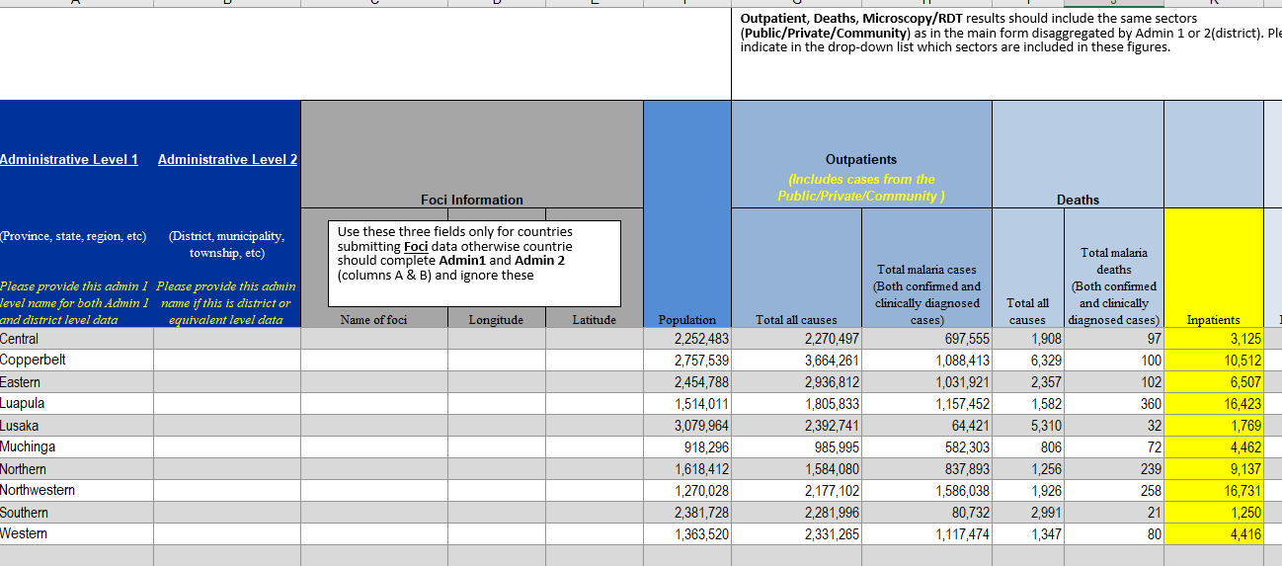
log | issue (highligted in yellow cell of "Subnational_Data") | resolution
1 | Sum of lab positives (microsocpy+rdt) was higher than total malaria (presumed and confirmed) in OPD. | Added inpatient data to the total malaria case [fc]. Lusaka still has higher lab positives than total malaria cases. It might be due to re-tests of the referrals (double counting) [fc].

Country updated data
Outpatient, Deaths, Microscopy/RDT results should include the same sectors (Public/Private/Community) as in the main form disaggregated by Admin 1 or 2(district). Please indicate in the drop-down list which sectors are included in these figures.
 |  |  |  |  |  |  |  |  |  |  |  | Public/Private/Community
Administrative Level 1 | Administrative Level 2 | Foci Information |  |  | Population | Outpatients |  | Deaths |  |  | Microscopy Results |  |  |  |  |  |  |  |  |  | RDT Results |  |  |  |  |  |  | Imported |  |  |  |  |  | Imported cases | Local transmission occurs in this admin unit? | Reporting complete- ness
 |  |  |  |  |  | (Includes cases from the Public/Private/Community ) |  |  |  |  | (Includes cases from the Public/Private/Community ) |  |  |  |  |  |  |  |  |  | (Includes cases from the Public/Private/Community ) |  |  |  |  |  |  | (Includes cases from the Public/Private/Community )
Use these three fields only for countries submitting Foci data otherwise countrie should complete Admin1 and Admin 2 (columns A & B) and ignore these
(Province, state, region, etc) Please provide this admin 1 level name for both Admin 1 and district level data | (District, municipality, township, etc) Please provide this admin name if this is district or equivalent level data | Name of foci | Longitude | Latitude |  | Total all causes | Total malaria cases (Both confirmed and clinically diagnosed cases) | Total all causes | Total malaria deaths (Both confirmed and clinically diagnosed cases) | Inpatients | Examined | Positive | P. falciparum | P. vivax | P. ovale | P.malariae | P.knowlesi | Mixed | Unknown species (speciation not done/recorded) | Other species (P.o, P.m, P.k) | Examined | Positive | P.falciaprum | P.vivax | Mixed | Unknown species (cannot be distinguished by RDT product used e.g RDT Pf-pan) | Other species (P.o, P.m, P.k) | P. falciparum | P. vivax | P. ovale | P. malariae | P. knowlesi | Mixed |  |  |  | ITNs/LLINs are used in this admin unit and have been distributed within the last 3 years | Number of ITN distributions (this reporting year) | IRS is used in this admin unit and has been conducted last year (at least 1 round) | Number of people protected by IRS (this reporting year) | Remarks
Central |  |  |  |  | 2,252,483 | 2,270,497 | 697,555 | 1,908 | 97 | 3,125 | 18,205 | 4,966 | 4,966 |  |  |  |  |  |  |  | 1,535,528 | 695,714 | 695,714 |  |  |  |  |  |  |  |  |  |  |  |  | > 90% | Yes | 72,513 | Yes | 962,405
Copperbelt |  |  |  |  | 2,757,539 | 3,664,261 | 1,088,413 | 6,329 | 100 | 10,512 | 201,955 | 40,896 | 40,896 |  |  |  |  |  |  |  | 2,274,381 | 1,058,029 | 1,058,029 |  |  |  |  |  |  |  |  |  |  |  |  | > 90% | Yes | 67,566 | Yes | 1,470,115
Eastern |  |  |  |  | 2,454,788 | 2,936,812 | 1,031,921 | 2,357 | 102 | 6,507 | 27,240 | 4,597 | 4,597 |  |  |  |  |  |  |  | 2,626,141 | 1,033,831 | 1,033,831 |  |  |  |  |  |  |  |  |  |  |  |  | > 90% | Yes | 165,070 | Yes | 1,873,940
Luapula |  |  |  |  | 1,514,011 | 1,805,833 | 1,157,452 | 1,582 | 360 | 16,423 | 29,338 | 22,983 | 22,983 |  |  |  |  |  |  |  | 1,778,899 | 940,888 | 940,888 |  |  |  |  |  |  |  |  |  |  |  |  | > 90% | Yes | 129,344 | Yes | 1,020,536
Lusaka |  |  |  |  | 3,079,964 | 2,392,741 | 64,421 | 5,310 | 32 | 1,769 | 63,382 | 2,490 | 2,490 |  |  |  |  |  |  |  | 425,230 | 273,704 | 273,704 |  |  |  |  |  |  |  |  |  |  |  |  | > 90% | Yes | 115,876 | Yes | 813,835
Muchinga |  |  |  |  | 918,296 | 985,995 | 582,303 | 806 | 72 | 4,462 | 12,049 | 5,204 | 5,204 |  |  |  |  |  |  |  | 957,406 | 581,561 | 581,561 |  |  |  |  |  |  |  |  |  |  |  |  | > 90% | Yes | 67,403 | Yes | 475,438
Northern |  |  |  |  | 1,618,412 | 1,584,080 | 837,893 | 1,256 | 239 | 9,137 | 12,446 | 2,940 | 2,940 |  |  |  |  |  |  |  | 1,261,902 | 844,090 | 844,090 |  |  |  |  |  |  |  |  |  |  |  |  | > 90% | Yes | 101,909 | Yes | 860,379
Northwestern |  |  |  |  | 1,270,028 | 2,177,102 | 1,586,038 | 1,926 | 258 | 16,731 | 33,471 | 10,408 | 10,408 |  |  |  |  |  |  |  | 2,474,490 | 1,592,361 | 1,592,361 |  |  |  |  |  |  |  |  |  |  |  |  | > 90% | Yes | 55,834 | Yes | 263,196
Southern |  |  |  |  | 2,381,728 | 2,281,996 | 80,732 | 2,991 | 21 | 1,250 | 12,902 | 2,638 | 2,638 |  |  |  |  |  |  |  | 564,949 | 79,344 | 79,344 |  |  |  |  |  |  |  |  |  |  |  |  | > 90% | Yes | 99,344 | Yes | 603,674
Western |  |  |  |  | 1,363,520 | 2,331,265 | 1,117,474 | 1,347 | 80 | 4,416 | 5,237 | 1,660 | 1,660 |  |  |  |  |  |  |  | 1,870,021 | 1,120,230 | 1,120,230 |  |  |  |  |  |  |  |  |  |  |  |  | > 90% | Yes | 42,013 | Yes | 457,028

